Foglio1
KITCHEN AID
 | Art. | EAN | P.Pubblico | Q.tà | TOT Valore
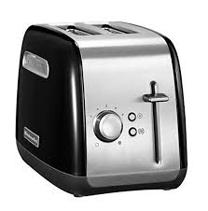 | KitchenAid 5KMT2115EWH Tostapane con 2 Scomparti Classic | 5413184400453 | 99.00 € | 9000 | 891,000.00 €
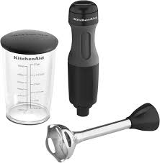 | Frullatore ad immersione Classic - Nero Onice KitchenAid 5KHB1231EOB | 5413184400613 | 99.00 € | 5000 | 495,000.00 €
 |  |  |  | 14000 | 1,386,000.00 €

